关系图
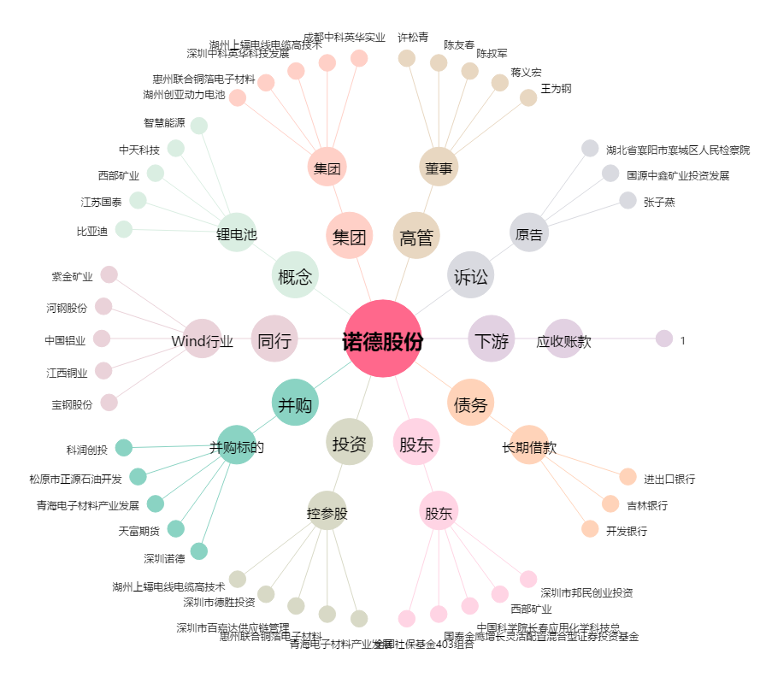
诺德股份[600110.SH] - 关系概览图

